数据未清理
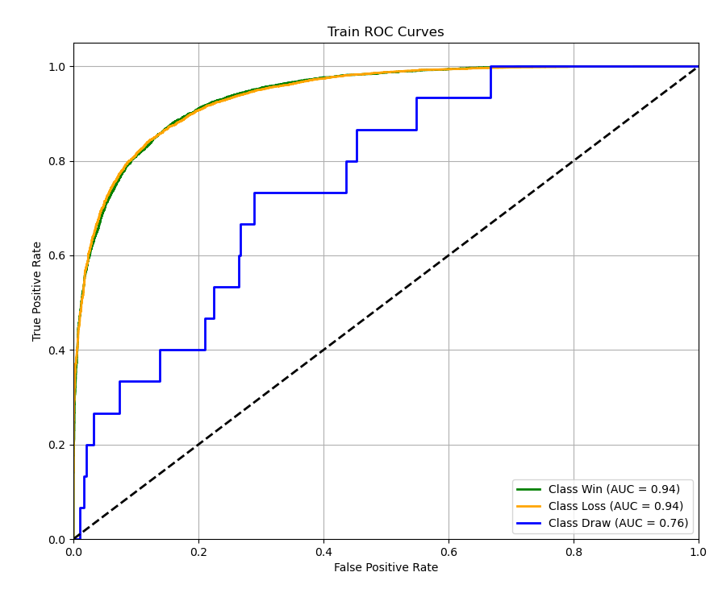
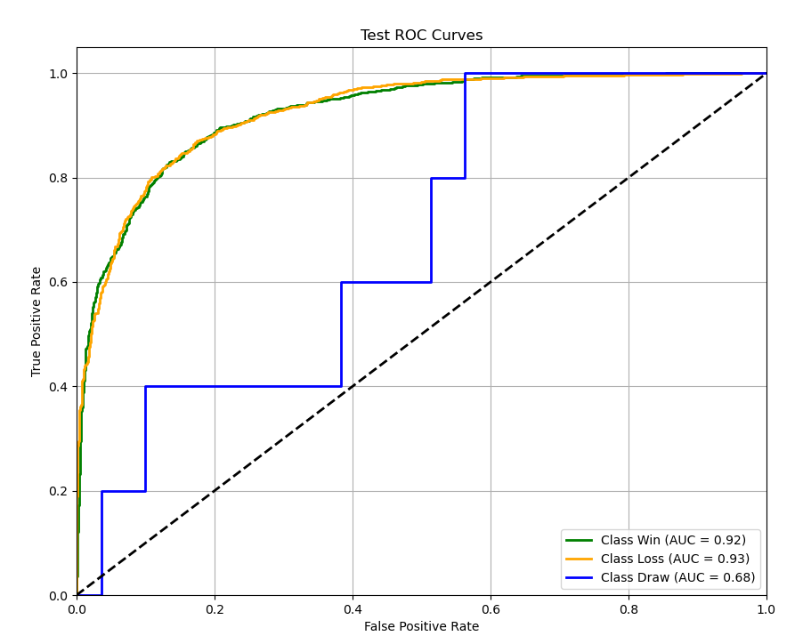
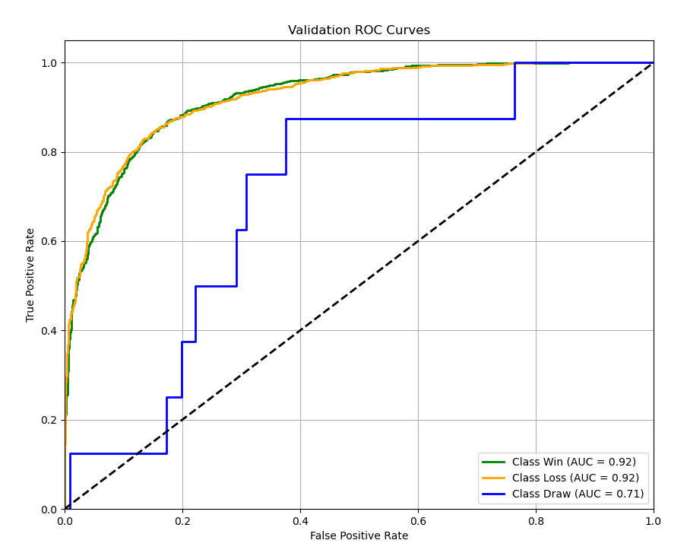
良好模型： | AUC > 0.75，宏平均F1 > 0.65，对数损失 < 0.8 |  |  |  |  | 精确率 75%-90%
优秀模型： | AUC > 0.85，宏平均F1 > 0.75，对数损失 < 0.6 |  |  |  |  | 精确率 90%-98% |  |  | 联盟平均数据集：matches.csv
卓越模型： | AUC > 0.9，宏平均F1 > 0.85，对数损失 < 0.4 |  |  |  |  | 精确率 >= 98% |  |  | 胜率加权数据集：matches2.csv

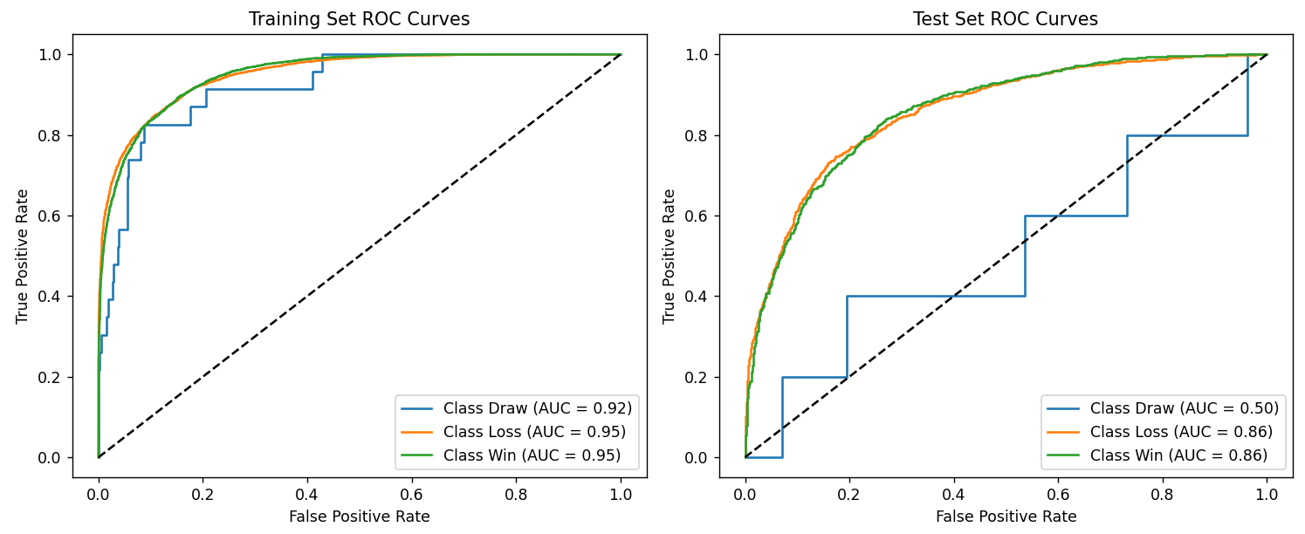
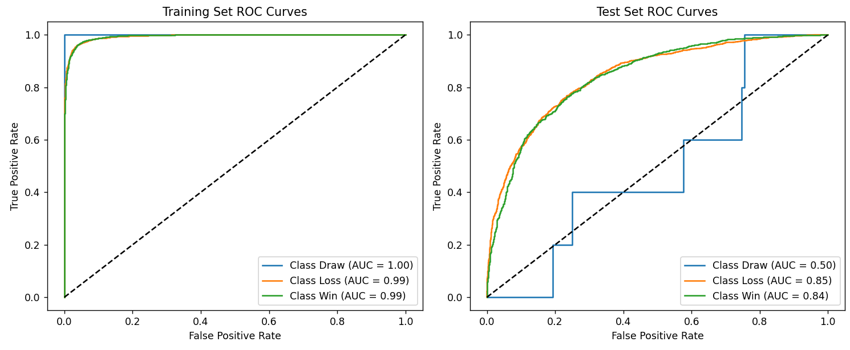
算法 | 特征方式 | 数据集 | Accurancy | F1-Score | Log Loss | MacroAUC | MicroAUC | DrawAUC | LossAUC | WinAUC | Transformer （epoch=20） | 联盟平均 |  |  | Transformer （epoch=50） | 联盟平均
Transformer （epoch=20） | 联盟平均 | 训练集 | 0.8668 | 0.8661 | 0.2934 | 0.9412 | 0.9744 | 0.9225 | 0.9507 | 0.9505
 |  | 测试集 | 0.7793 | 0.7787 | 0.5170 | 0.7410 | 0.9283 | 0.5009 | 0.8612 | 0.8610
 | 胜率加权 | 训练集 | 0.8947 | 0.8939 | 0.2554 | 0.9538 | 0.9813 | 0.9327 | 0.9646 | 0.9642
 |  | 测试集 | 0.8284 | 0.8277 | 0.3875 | 0.8691 | 0.9565 | 0.7744 | 0.9169 | 0.9159
Transformer （epoch=50） | 联盟平均 | 训练集 | 0.9602 | 0.9602 | 0.1237 | 0.9959 | 0.9969 | 1.0000 | 0.9938 | 0.9938
 |  | 测试集 | 0.7624 | 0.7620 | 0.6542 | 0.7283 | 0.9204 | 0.4958 | 0.8456 | 0.8434
 | 胜率加权 | 训练集 | 0.9676 | 0.9675 | 0.0966 | 0.9968 | 0.9976 | 0.9997 | 0.9954 | 0.9955
 |  | 测试集 | 0.7999 | 0.7996 | 0.6067 | 0.8066 | 0.9423 | 0.6382 | 0.8912 | 0.8903
LightGBM (过拟合) | 联盟平均 | 训练集 | 0.8862 | 0.8861 | 0.3016 | 0.9728 | 0.9796 | 1.0000 | 0.9593 | 0.9592
 |  | 测试集 | 0.7847 | 0.7841 | 0.4594 | 0.7296 | 0.9352 | 0.4431 | 0.8732 | 0.8726
 | 胜率加权 | 训练集 | 0.9190 | 0.9190 | 0.2420 | 0.9842 | 0.9881 | 1.0000 | 0.9763 | 0.9763
 |  | 测试集 | 0.8365 | 0.8358 | 0.3772 | 0.8653 | 0.9586 | 0.7571 | 0.9198 | 0.9191
LightGBM | 联盟平均 | 训练集 | 0.8828 | 0.8828 | 0.3029 | 0.9703 | 0.9777 | 1.0000 | 0.9554 | 0.9554
 |  | 测试集 | 0.7860 | 0.7854 | 0.4532 | 0.7593 | 0.9365 | 0.5270 | 0.8758 | 0.8751
 | 胜率加权 | 训练集 | 0.9186 | 0.9186 | 0.2310 | 0.9839 | 0.9879 | 1.0000 | 0.9758 | 0.9758
 |  | 测试集 | 0.8432 | 0.8426 | 0.3650 | 0.8333 | 0.9605 | 0.6534 | 0.9238 | 0.9228
MLP (过拟合） | 联盟平均 | 训练集
 |  | 测试集
 | 胜率加权 | 训练集 | 0.9712 | 0.9712 | 0.1043 | 0.9981 | 0.9986 | 0.9972 | 0.9972 | 1
 |  | 测试集 | 0.8077 | 0.8071 | 0.6113 | 0.7579 | 0.9457 | 0.8936 | 0.895 | 0.485
MLP | 联盟平均 | 训练集 | 0.8158 | 0.8151 | 0.408 | 0.8608 | 0.9496 | 0.9009 | 0.9013 | 0.7801 | Transformer （epoch=20） | 胜率加权 |  |  | Transformer （epoch=50） | 胜率加权
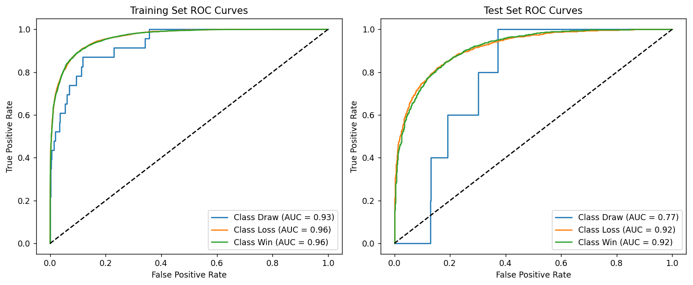
 |  | 测试集 | 0.7957 | 0.795 | 0.4495 | 0.7583 | 0.9376 | 0.8769 | 0.8781 | 0.5200
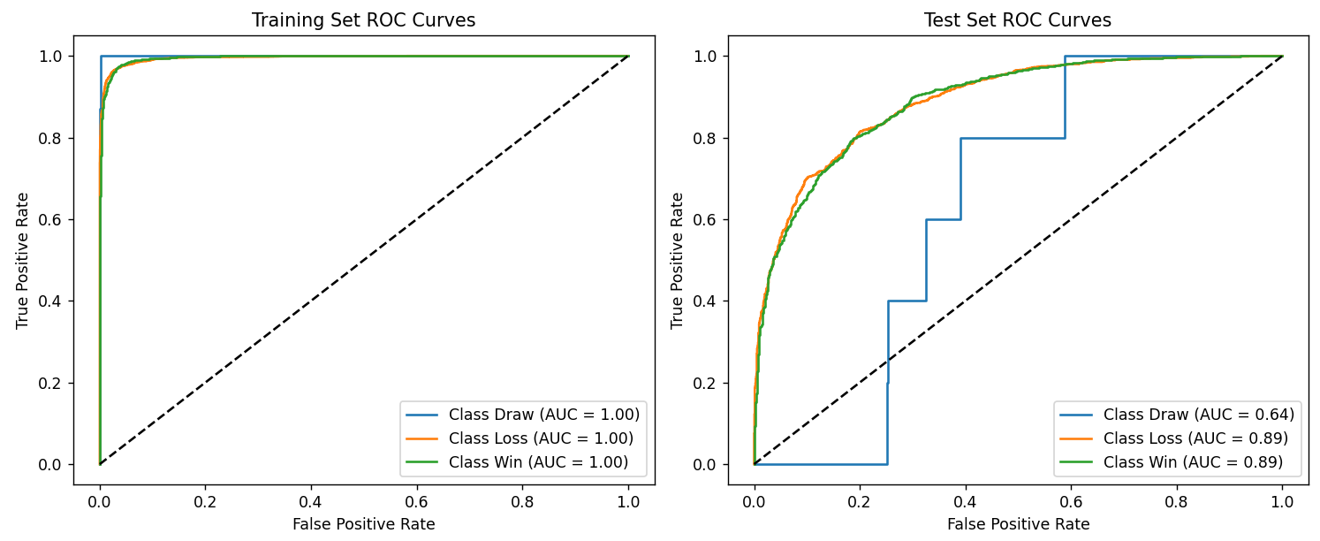
 | 胜率加权 | 训练集 | 0.8582 | 0.8575 | 0.3251 | 0.8786 | 0.9688 | 0.9396 | 0.9308 | 0.7563
 |  | 测试集 | 0.8452 | 0.8445 | 0.3612 | 0.8438 | 0.9609 | 0.9245 | 0.9255 | 0.6813
CNN | 联盟平均 | 训练集
 |  | 测试集
 | 胜率加权 | 训练集
 |  | 测试集
FT-Transformer | 联盟平均 | 训练集 | 0.7981 | 0.7963 | 0.4437 | 0.7894 | 0.9402 | 0.8875 | 0.888 | 0.5925
 |  | 测试集 | 0.7835 | 0.7823 | 0.4799 | 0.7863 | 0.9296 | 0.8669 | 0.8678 | 0.6242
 | 胜率加权 | 训练集 | 0.8498 | 0.849 | 0.3467 | 0.8391 | 0.9651 | 0.9331 | 0.9335 | 0.6506
 |  | 测试集 | 0.8491 | 0.8484 | 0.3654 | 0.8319 | 0.9606 | 0.9240 | 0.9248 | 0.6469

 |  |  |  |  |  |  |  |  |  |  | LightGBM (过拟合) | 联盟平均
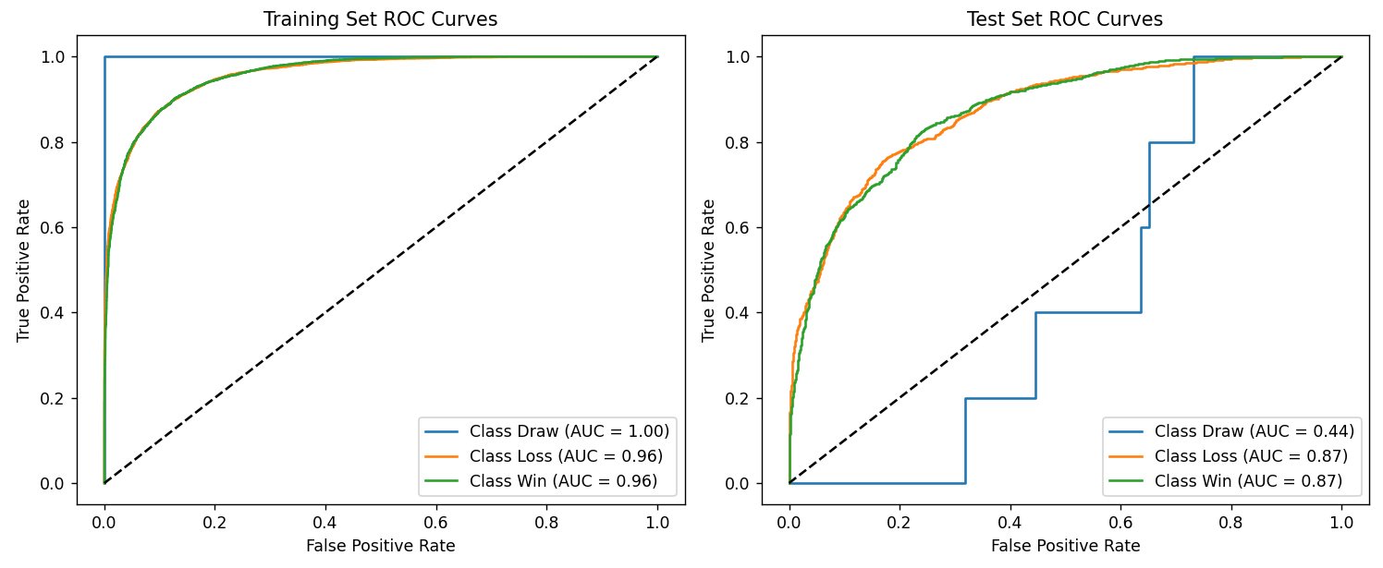

 |  |  |  |  |  |  |  |  |  |  | LightGBM (过拟合) | 胜率加权
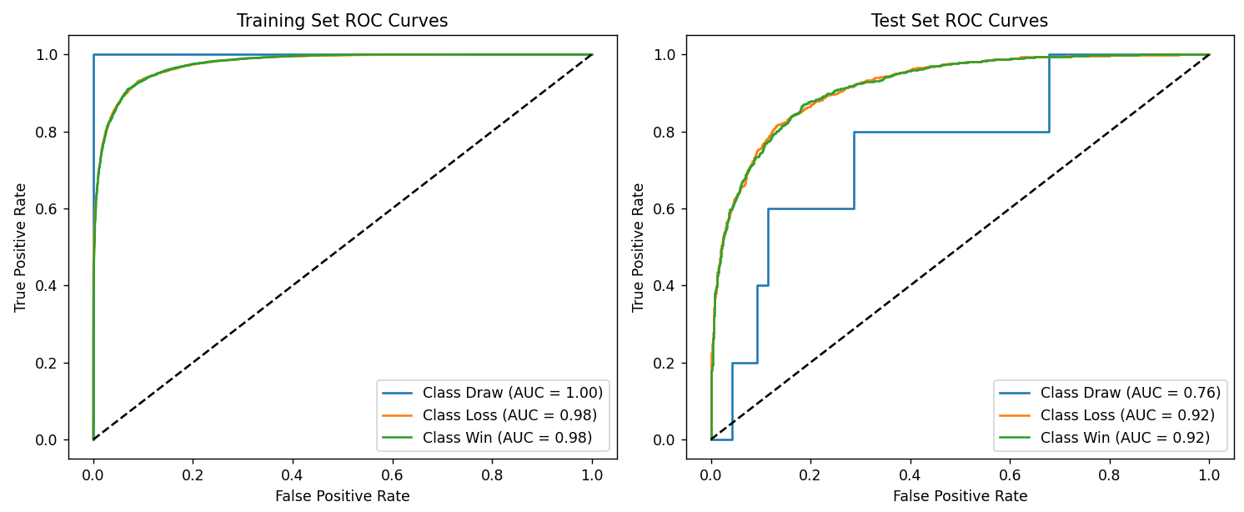

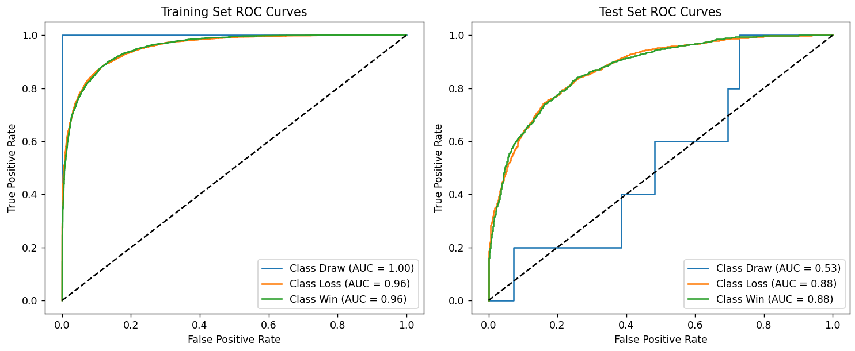
 |  |  |  |  |  |  |  |  |  |  | LightGBM | 联盟平均
 |  |  |  |  |  |  |  |  |  |  |  |  |  | 优化项：
 |  |  |  |  |  |  |  |  |  |  |  |  |  | 降低模型复杂度：
 |  |  |  |  |  |  |  |  |  |  |  |  |  | - 减少叶子数量 (num_leaves: 31 → 20)
 |  |  |  |  |  |  |  |  |  |  |  |  |  | - 限制树深度 (max_depth: -1 → 5)
 |  |  |  |  |  |  |  |  |  |  |  |  |  | - 增加叶子最小数据量 (min_data_in_leaf: 20 → 30)

 |  |  |  |  |  |  |  |  |  |  |  |  |  | 增加正则化：
 |  |  |  |  |  |  |  |  |  |  |  |  |  | - 增加 L1 和 L2 正则化 (lambda_l1 和 lambda_l2: 0 → 0.1)
 |  |  |  |  |  |  |  |  |  |  |  |  |  | - 增加分裂最小增益 (min_split_gain: 0 → 0.01)
 |  |  |  |  |  |  |  |  |  |  |  |  |  | - 增加叶子最小样本数 (min_child_samples: 0 → 20)

 |  |  |  |  |  |  |  |  |  |  |  |  |  | 降低学习率：
 |  |  |  |  |  |  |  |  |  |  |  |  |  | - 学习率从 0.05 降低到 0.02，使模型学习更稳定

 |  |  |  |  |  |  |  |  |  |  |  |  |  | 特征和数据采样：
 |  |  |  |  |  |  |  |  |  |  |  |  |  | - 减少特征采样比例 (feature_fraction: 0.8 → 0.7)
 |  |  |  |  |  |  |  |  |  |  |  |  |  | - 减少数据采样比例 (bagging_fraction: 0.8 → 0.7)

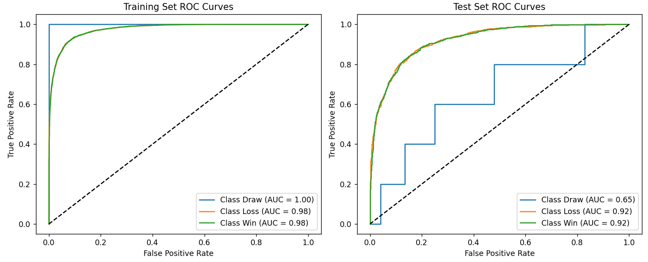
 |  |  |  |  |  |  |  |  |  |  |  |  |  | LightGBM优势
 |  |  |  |  |  |  |  |  |  |  | LightGBM | 胜率加权 |  | 擅长捕捉特征间的非线性关系，但主要是树的分裂规则
 |  |  |  |  |  |  |  |  |  |  |  |  |  | 在小到中型数据集上表现良好

 |  |  |  |  |  |  |  |  |  |  | FT-Transformer | 联盟平均
 |  |  |  |  |  |  |  |  |  |  | 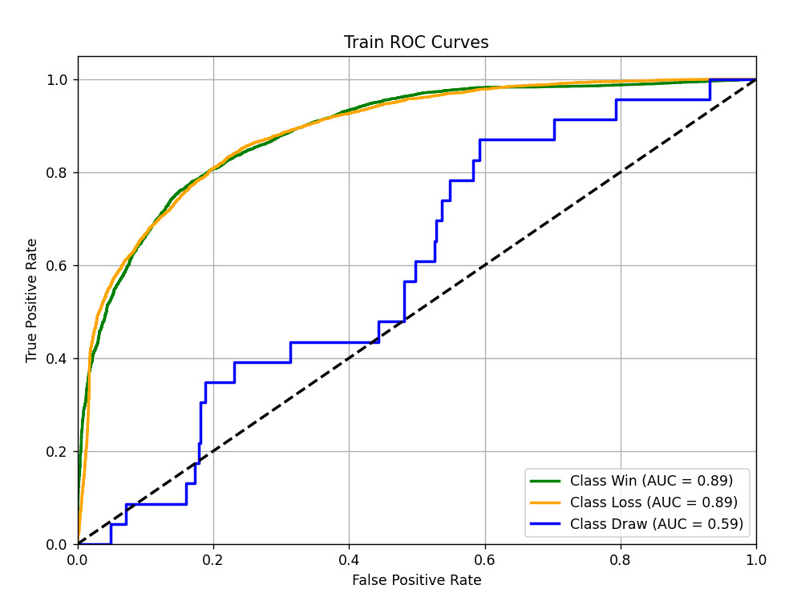 |  | 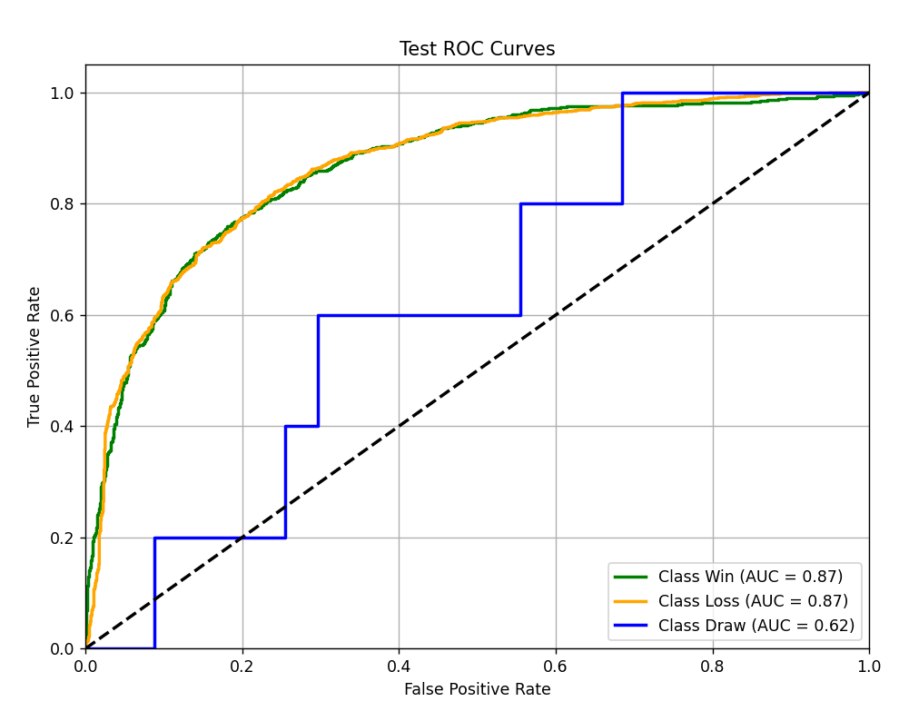 | 1、数据预处理： - 数值特征：进行标准化（如 StandardScaler）或归一化。 - 类别特征：需要进行标签编码（Label Encoding）或独热编码（One-Hot Encoding），并为每个类别特征创建嵌入层。 2、正则化防止过拟合： - Dropout：在 Transformer 的各层中使用 Dropout。 - 权重衰减 (L2正则化)：在优化器（如 AdamW）中设置权重衰减参数。 - 标签平滑 (Label Smoothing)：可以减轻过拟合，提高模型泛化能力。 - 早停 (Early Stopping)：监控验证集损失，当性能不再提升时停止训练。 3、超参数调优： - 嵌入维度 (d_model)：通常选择 32、64、128 等。 - 注意力头数 (num_heads)：通常选择 4、8 等。 - Transformer 层数 (num_layers)：通常选择 2-6 层，表格数据不需要太深。 - 学习率：使用较小的学习率（如 1e-4）并配合学习率调度器。 - 批量大小 (Batch Size)：根据显存情况调整。 4、计算资源：FT-Transformer 的训练和推理通常比 LightGBM 需要更多的计算资源（尤其是 GPU 显存），请确保你有足够的硬件资源。 5、结果评估：在测试集上比较 FT-Transformer 和 LightGBM 的性能，看看哪种模型更适合你的特定数据集和任务。

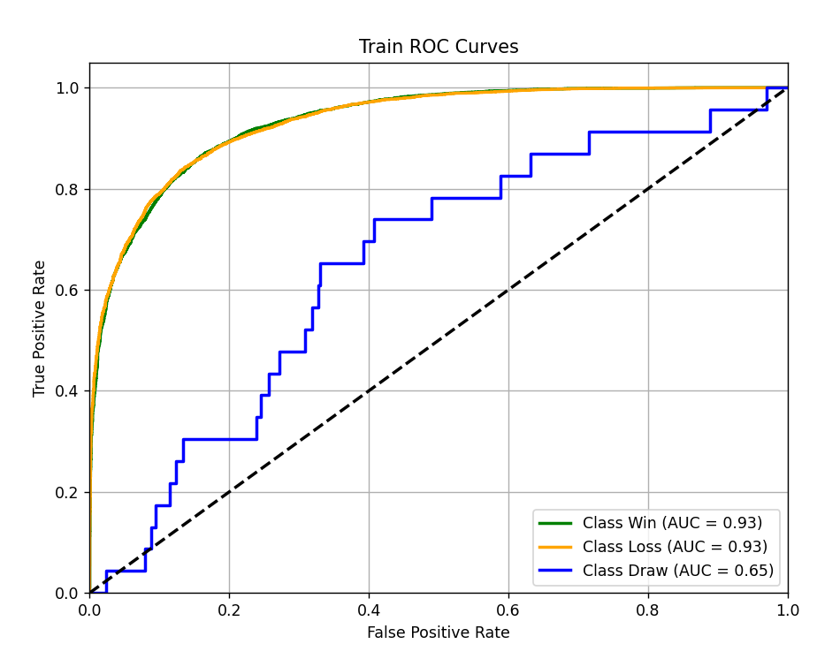
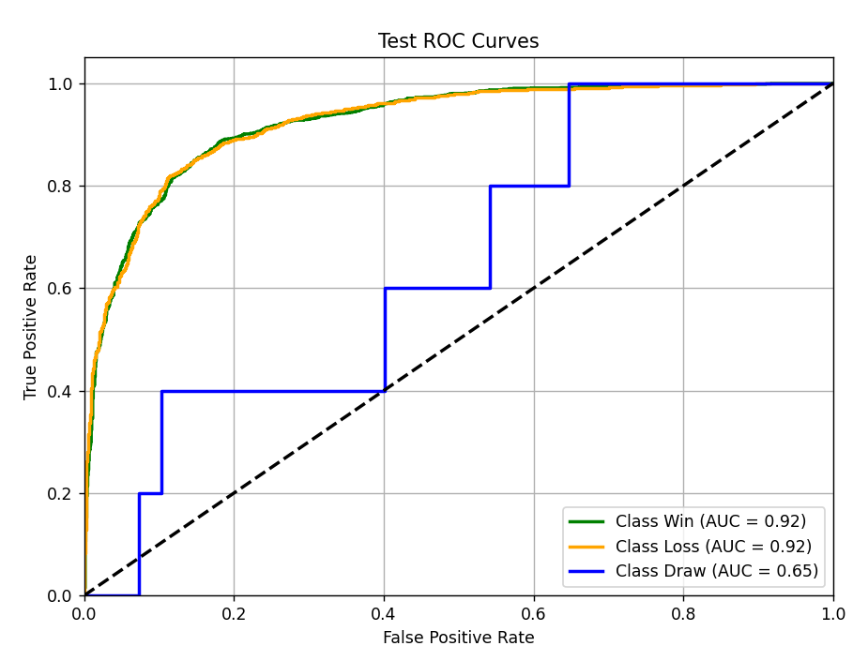
 |  |  |  |  |  |  |  |  |  |  | FT-Transformer | 胜率加权
 |  |  |  |  |  |  |  |  |  |  |  |  |  | 优势：
 |  |  |  |  |  |  |  |  |  |  |  |  |  | 擅长捕捉特征间的复杂交互和依赖关系

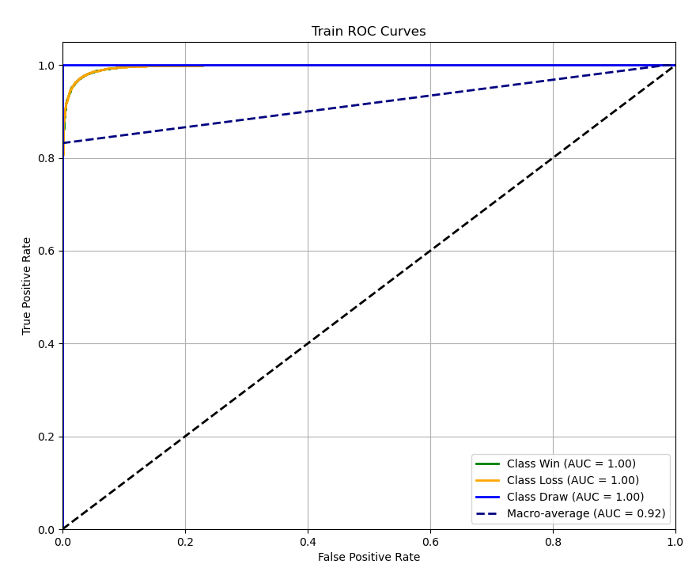
 |  |  |  |  |  |  |  |  |  |  | MLP (过拟合） | 胜率加权
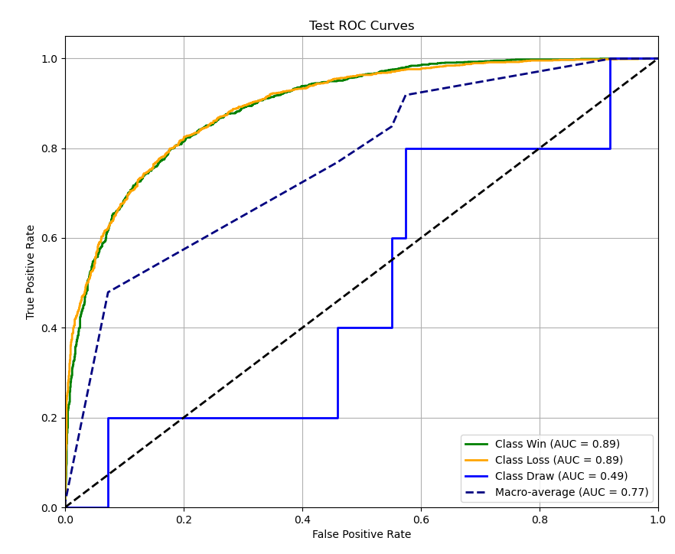

 |  |  |  |  |  |  |  |  |  |  | MLP | 联盟平均
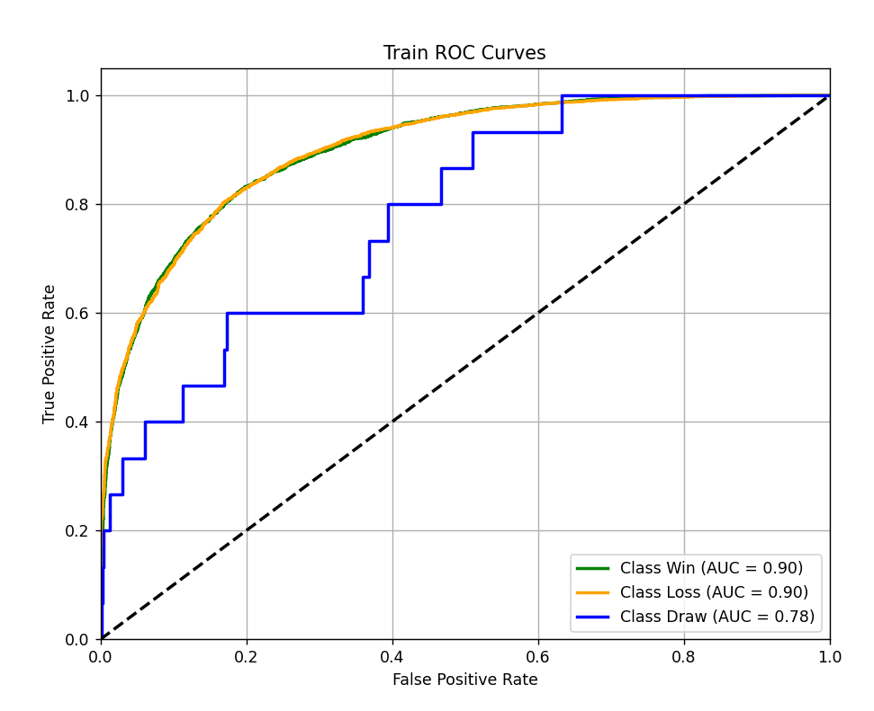
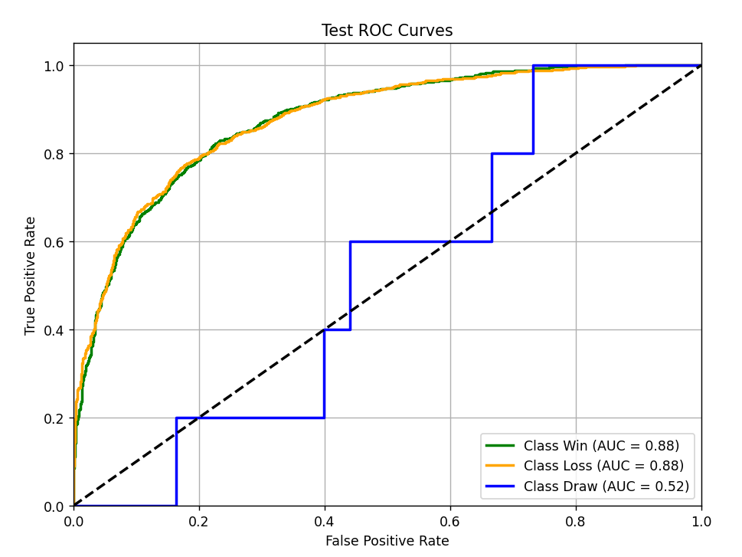
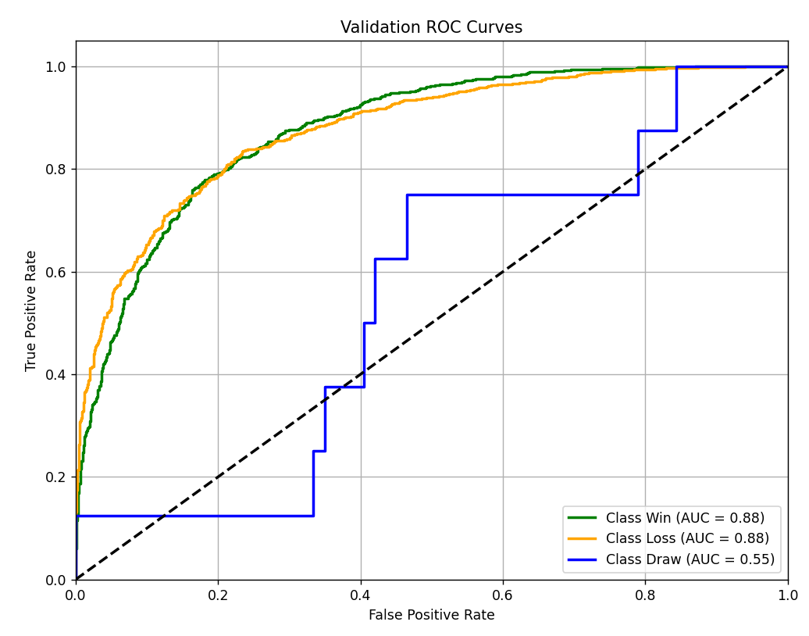

 |  |  |  |  |  |  |  |  |  |  | MLP | 胜率加权

数据清理
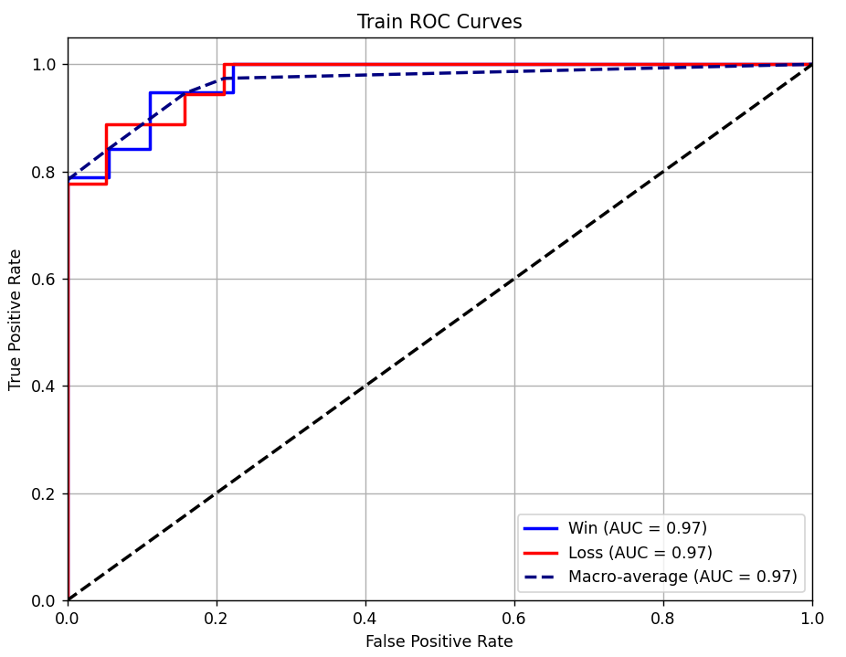
算法 | 特征方式 | 数据集 | Accurancy | F1-Score | Log Loss | MacroAUC | MicroAUC | DrawAUC | LossAUC | WinAUC
Transformer （epoch=20） | 联盟平均 | 训练集 | 0.8668 | 0.8661 | 0.2934 | 0.9412 | 0.9744 | 0.9225 | 0.9507 | 0.9505
 |  | 测试集 | 0.7793 | 0.7787 | 0.5170 | 0.7410 | 0.9283 | 0.5009 | 0.8612 | 0.8610
 | 胜率加权 | 训练集 | 0.8947 | 0.8939 | 0.2554 | 0.9538 | 0.9813 | 0.9327 | 0.9646 | 0.9642
 |  | 测试集 | 0.8284 | 0.8277 | 0.3875 | 0.8691 | 0.9565 | 0.7744 | 0.9169 | 0.9159
 | 清洗+ 胜率加权 | 训练集
 |  | 测试集
 | 清洗+ 胜率加权 | 训练集
 |  | 附加赛集
 | 清洗+ 胜率加权 | SH训练集
 |  | SH附加赛集
 | 清洗+ 胜率加权 | SY训练集
 |  | SY附加赛集
Transformer （epoch=50） | 联盟平均 | 训练集 | 0.9602 | 0.9602 | 0.1237 | 0.9959 | 0.9969 | 1.0000 | 0.9938 | 0.9938
 |  | 测试集 | 0.7624 | 0.7620 | 0.6542 | 0.7283 | 0.9204 | 0.4958 | 0.8456 | 0.8434
 | 胜率加权 | 训练集 | 0.9676 | 0.9675 | 0.0966 | 0.9968 | 0.9976 | 0.9997 | 0.9954 | 0.9955
 |  | 测试集 | 0.7999 | 0.7996 | 0.6067 | 0.8066 | 0.9423 | 0.6382 | 0.8912 | 0.8903
LightGBM (过拟合) | 联盟平均 | 训练集 | 0.8862 | 0.8861 | 0.3016 | 0.9728 | 0.9796 | 1.0000 | 0.9593 | 0.9592
 |  | 测试集 | 0.7847 | 0.7841 | 0.4594 | 0.7296 | 0.9352 | 0.4431 | 0.8732 | 0.8726
 | 胜率加权 | 训练集 | 0.9190 | 0.9190 | 0.2420 | 0.9842 | 0.9881 | 1.0000 | 0.9763 | 0.9763
 |  | 测试集 | 0.8365 | 0.8358 | 0.3772 | 0.8653 | 0.9586 | 0.7571 | 0.9198 | 0.9191
LightGBM | 联盟平均 | 训练集 | 0.8828 | 0.8828 | 0.3029 | 0.9703 | 0.9777 | 1.0000 | 0.9554 | 0.9554
 |  | 测试集 | 0.7860 | 0.7854 | 0.4532 | 0.7593 | 0.9365 | 0.5270 | 0.8758 | 0.8751
 | 胜率加权 | 训练集 | 0.9186 | 0.9186 | 0.2310 | 0.9839 | 0.9879 | 1.0000 | 0.9758 | 0.9758
 |  | 测试集 | 0.8432 | 0.8426 | 0.3650 | 0.8333 | 0.9605 | 0.6534 | 0.9238 | 0.9228 | FT-Transformer |  | 清洗+ 胜率加权 |  |  | 测试集
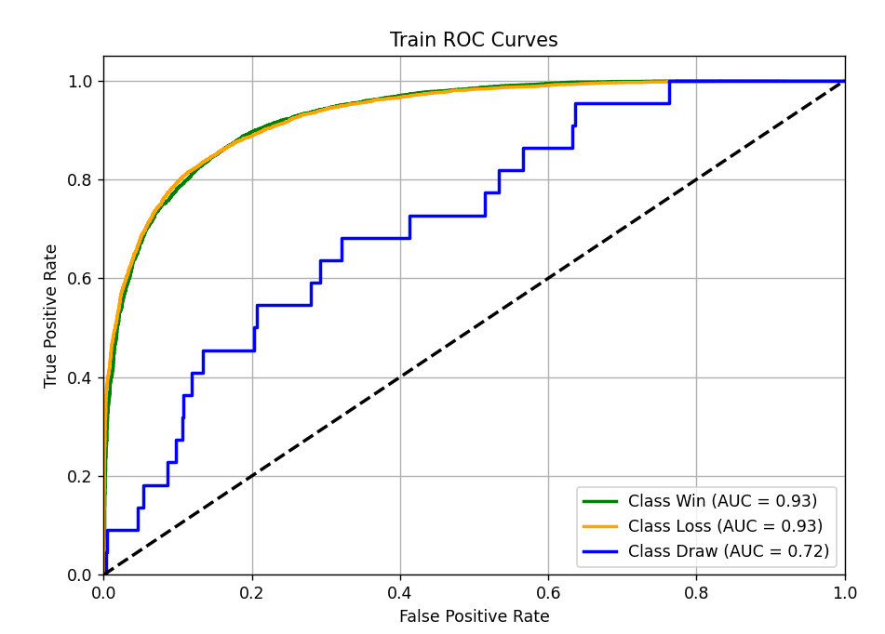
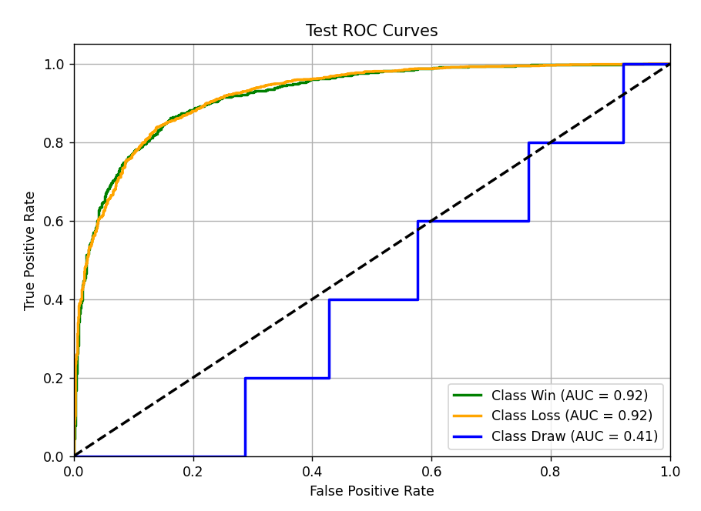
 | 清洗+ 胜率加权 | 训练集 | 0.8692 | 0.8690 | 0.3845 | 0.9519 | 0.9721 | 0.9453 | 0.9452 | 0.9652
 |  | 测试集 | 0.8323 | 0.8315 | 0.4352 | 0.7930 | 0.9539 | 0.9105 | 0.9110 | 0.5574
 | 清洗+ 胜率加权 | 训练集 | 0.8649 | 0.8647 | 0.3899 | 0.9346 | 0.9702 | 0.9414 | 0.9415 | 0.9208
 |  | 附加赛集 | 0.7474 | 0.7476 | 0.5375 | 0.7710 | 0.9092 | 0.867 | 0.7860 | 0.7401
 | 胜率加权 | 训练集
 |  | 附加赛集
 | 清洗+ 胜率加权 | SH训练集 | 0.8 | 0.7868 | 0.5581 | 0.9545 | nan | 0.9545 | 0.9545
 |  | SH附加赛集 | 0.7333 | 0.6205 | 0.6161 | 0.4318 |  | 0.4318 | 0.4318
 | 清洗+ 胜率加权 | ALL训练集 | 0.8784 | 0.8783 | 0.3712 | 0.9355 | 0.9743 | 0.9493 | 0.9494 | 0.9079
 |  | SH附加赛集 | 0.6667 | 0.6772 | 0.6234 | nan | 0.8489 | 0.75 | 0.7727 | nan
 | 清洗+ 胜率加权 | SY训练集清洗 | 0.8378 | 0.8327 | 0.5456 | 0.9737 | nan | 0.9737 | 0.9737 | nan
 |  | SY附加赛集清洗 | 0.6667 | 0.5926 | 0.6555 | 0.6571 | nan | 0.6571 | 0.6571 | nan
MLP (过拟合） | 联盟平均 | 训练集
 |  | 测试集
 | 胜率加权 | 训练集 | 0.9712 | 0.9712 | 0.1043 | 0.9981 | 0.9986 | 0.9972 | 0.9972 | 1
 |  | 测试集 | 0.8077 | 0.8071 | 0.6113 | 0.7579 | 0.9457 | 0.8936 | 0.895 | 0.485
MLP | 联盟平均 | 训练集 | 0.8158 | 0.8151 | 0.408 | 0.8608 | 0.9496 | 0.9009 | 0.9013 | 0.7801
 |  | 测试集 | 0.7957 | 0.795 | 0.4495 | 0.7583 | 0.9376 | 0.8769 | 0.8781 | 0.5200
 | 胜率加权 | 训练集 | 0.8582 | 0.8575 | 0.3251 | 0.8786 | 0.9688 | 0.9396 | 0.9308 | 0.7563
 |  | 测试集 | 0.8452 | 0.8445 | 0.3612 | 0.8438 | 0.9609 | 0.9245 | 0.9255 | 0.6813
CNN | 联盟平均 | 训练集
 |  | 测试集
 | 胜率加权 | 训练集
 |  | 测试集 |  |  |  |  |  |  |  |  | FT-Transformer |  | 清洗+ 胜率加权 |  |  | 附加赛集
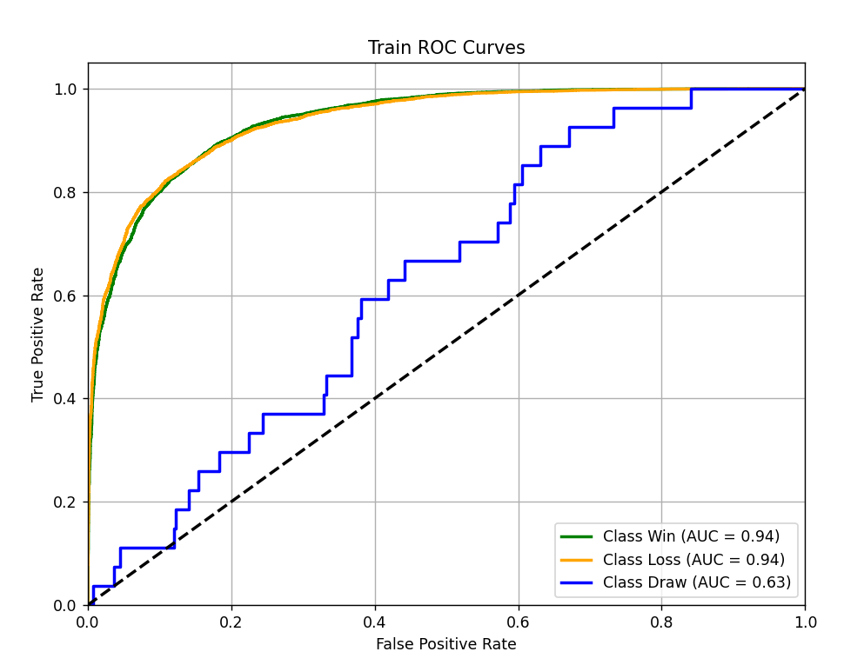
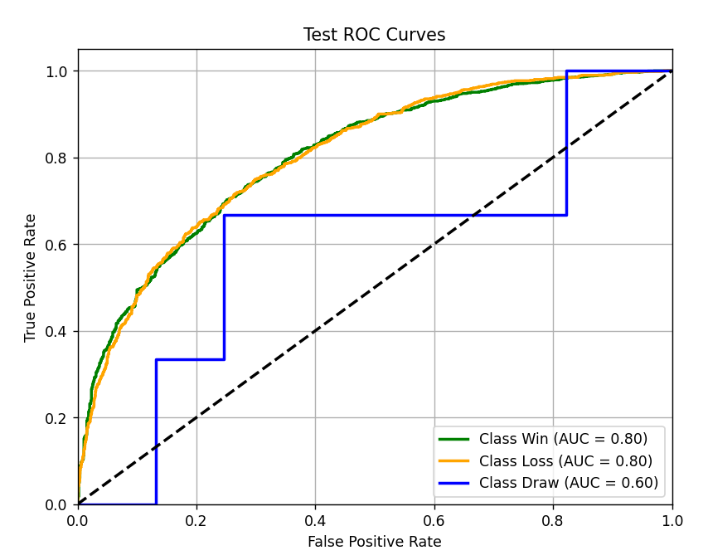
FT-Transformer | 联盟平均 | 训练集 | 0.7981 | 0.7963 | 0.4437 | 0.7894 | 0.9402 | 0.8875 | 0.888 | 0.5925
 |  | 测试集 | 0.7835 | 0.7823 | 0.4799 | 0.7863 | 0.9296 | 0.8669 | 0.8678 | 0.6242
 | 胜率加权 | 训练集 | 0.8498 | 0.849 | 0.3467 | 0.8391 | 0.9651 | 0.9331 | 0.9335 | 0.6506
 |  | 测试集 | 0.8491 | 0.8484 | 0.3654 | 0.8319 | 0.9606 | 0.9240 | 0.9248 | 0.6469
 | 清洗+ 胜率加权 | 训练集 | 0.8453 | 0.8442 | 0.3694 | 0.8613 | 0.9611 | 0.9307 | 0.9313 | 0.7219
 |  | 测试集 | 0.8374 | 0.8364 | 0.3907 | 0.7499 | 0.9558 | 0.9222 | 0.9223 | 0.4050
 | 清洗+ 胜率加权 | 训练集 | 0.8543 | 0.8535 | 0.3438 | 0.8342 | 0.9670 | 0.9370 | 0.9375 | 0.6280
 |  | 附加赛集 | 0.7576 | 0.7562 | 0.5285 | 0.7507 | 0.9169 | 0.8039 | 0.8037 | 0.6445
 | 胜率加权 | 训练集 | 0.8441 | 0.8430 | 0.3583 | 0.8330 | 0.9635 | 0.9332 | 0.9337 | 0.6322
 |  | 附加赛集 | 0.7452 | 0.7485 | 0.5492 | 0.7801 | 0.9177 | 0.8090 | 0.8090 | 0.7224
 | 清洗+ 胜率加权 | SH训练集
 |  | SH附加赛集 | 0.9333 | 0.93 | 0.5369 | nan | 0.9333 | 0.9091 | 0.7727 | nan
 | 清洗+ 胜率加权 | ALL训练集
 |  | SH附加赛集
 | 清洗+ 胜率加权 | SY训练集(未清洗） | 0.9773 | 0.9773 | 0.0698 | 1.0000 | nan | 1 | 1 | nan
 |  | SY附加赛集（清洗） | 0.9167 | 0.9148 | 0.6708 | 0.8286 | nan | 0.8286 | 0.8286 | nan

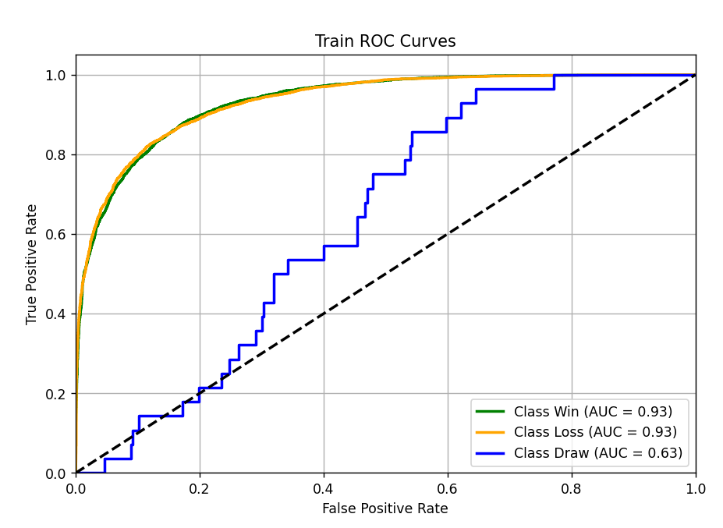
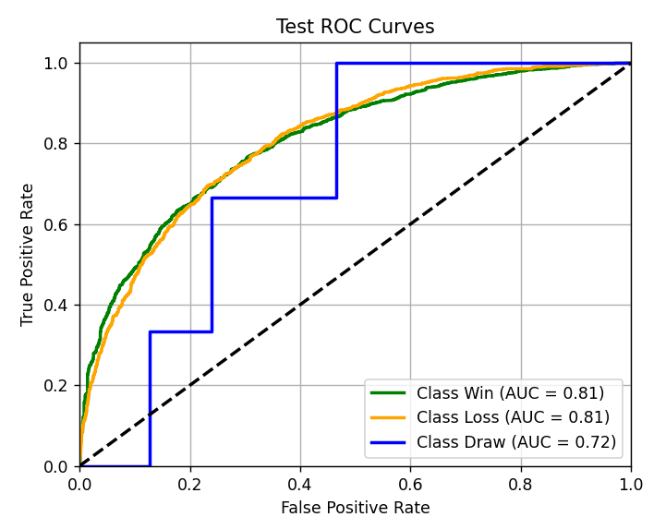
 | LightGBM |  | 清洗+ 胜率加权 |  | 附加赛集
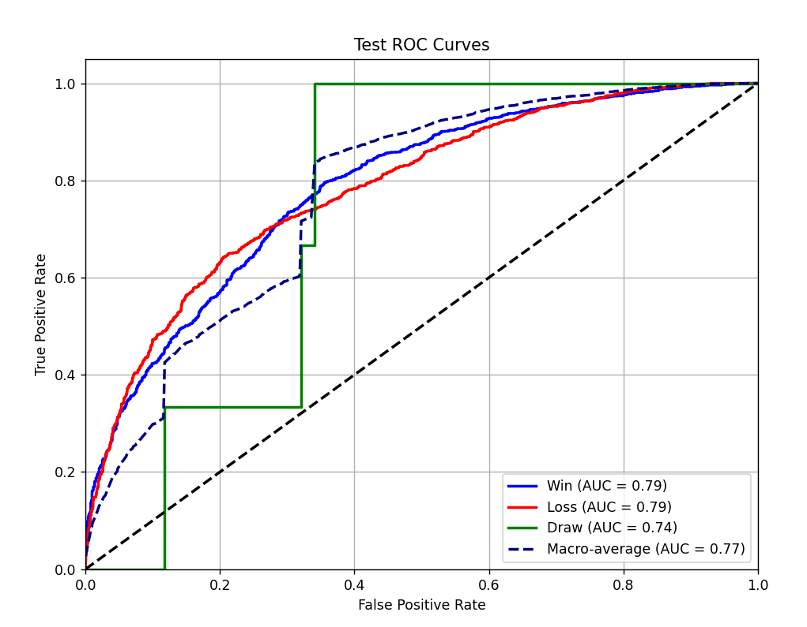
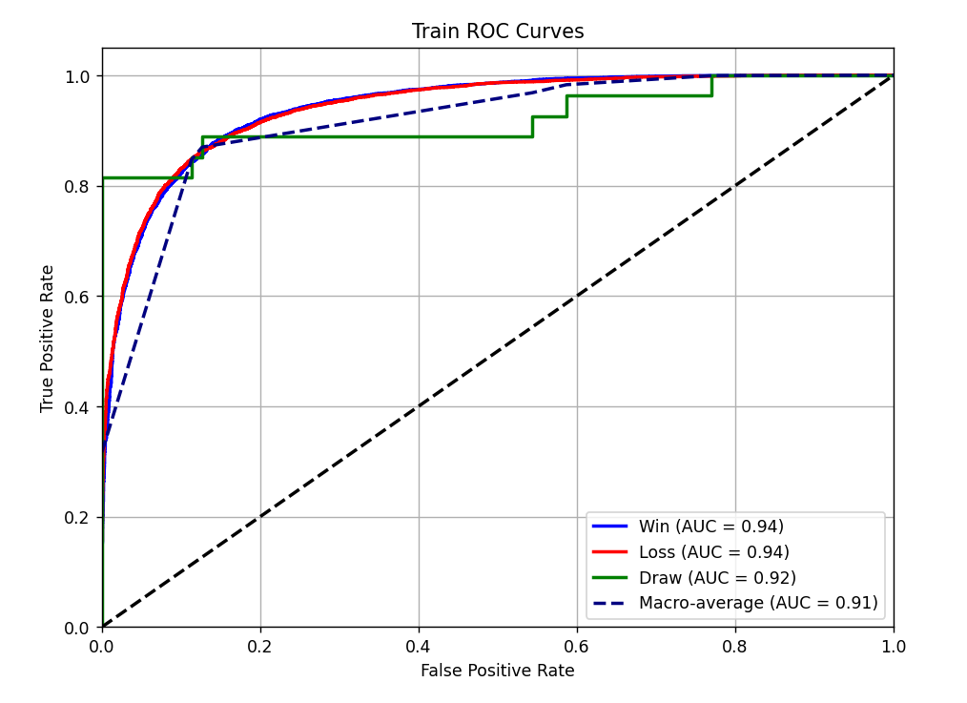

 |  |  |  |  |  |  |  |  |  |  | FT-Transformer | 清洗+ 胜率加权 |  | SH附加赛集 | SH训练集 |  | FT-Transformer | 清洗+ 胜率加权 | SH附加赛集 | ALL训练集
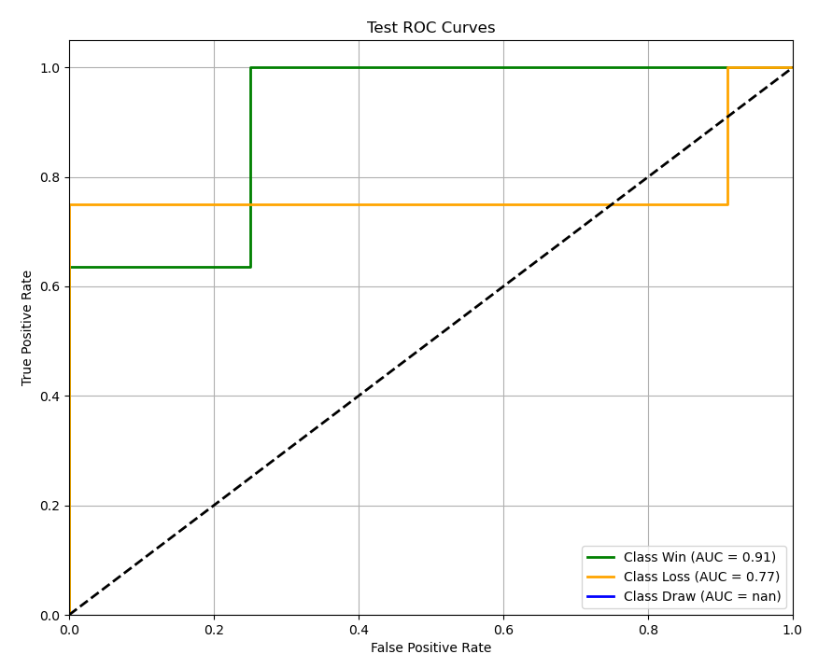
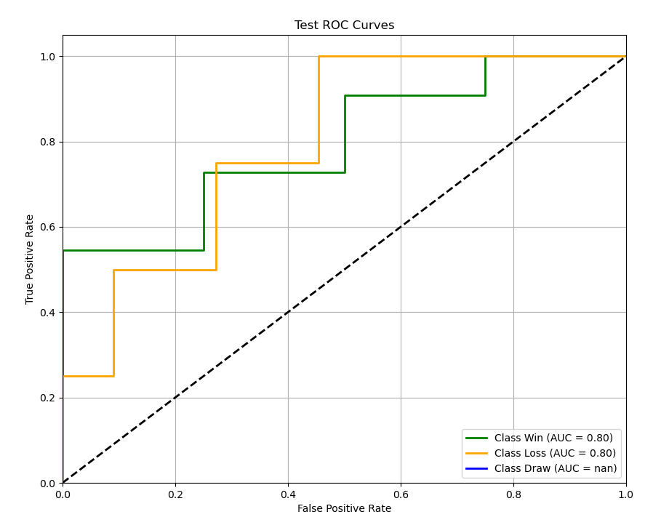
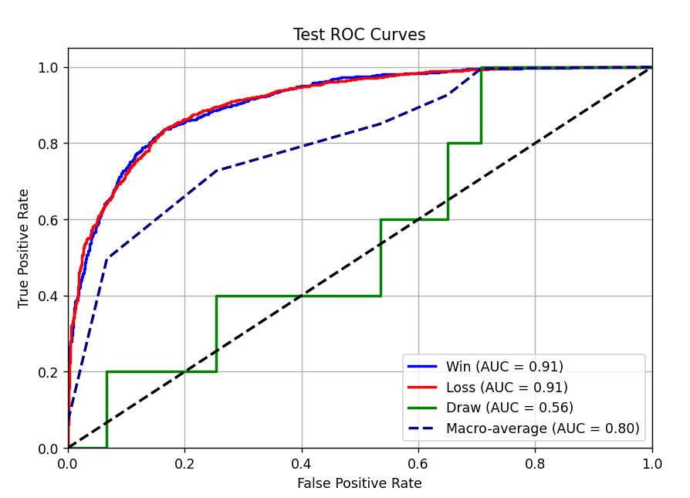
 | LightGBM |  | 清洗+ 胜率加权 |  | 测试集
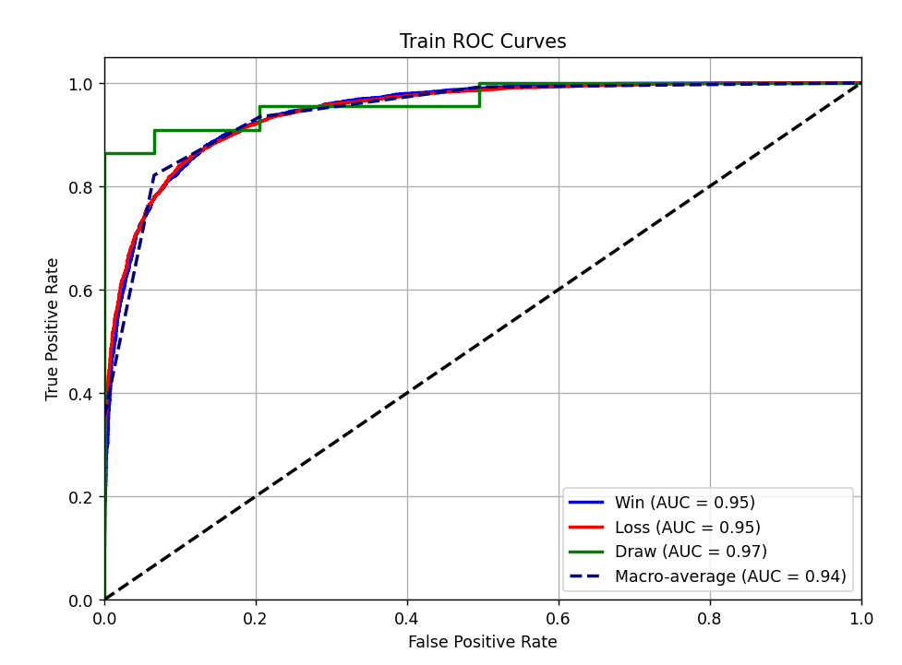

 | LightGBM |  | 清洗+ 胜率加权 |  | ALL训练集 |  | SH附加赛集
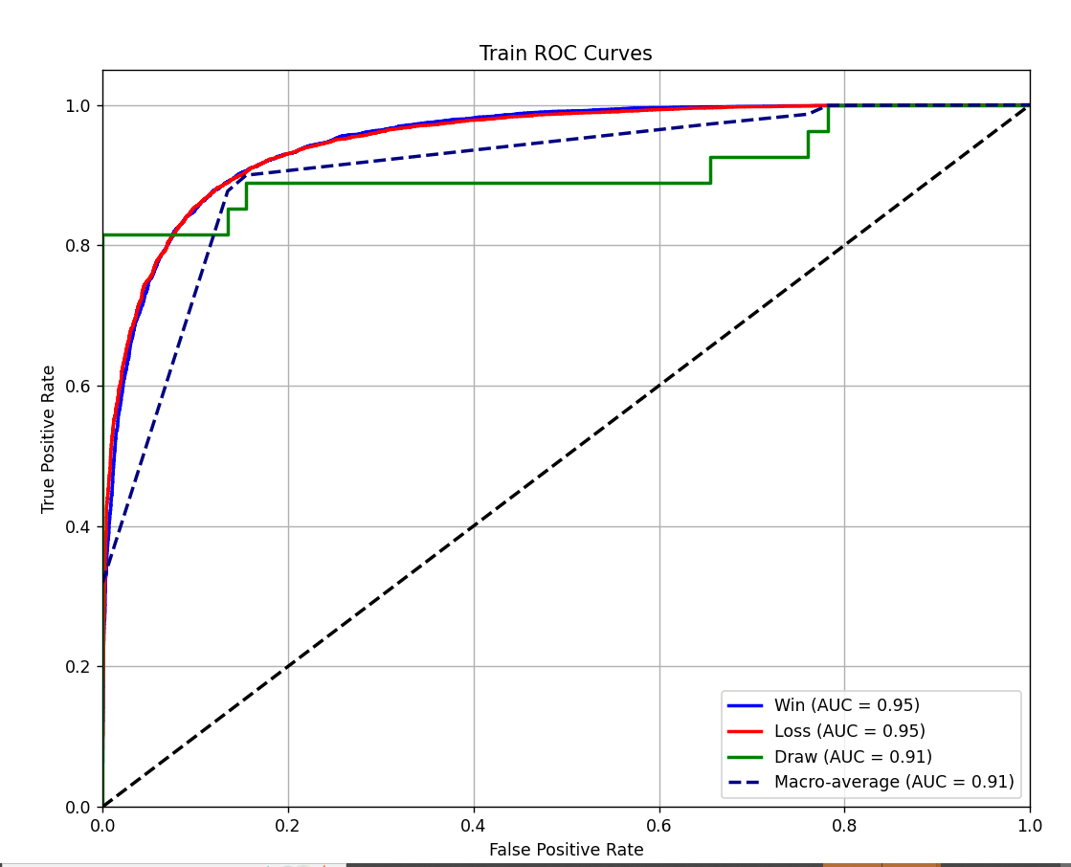
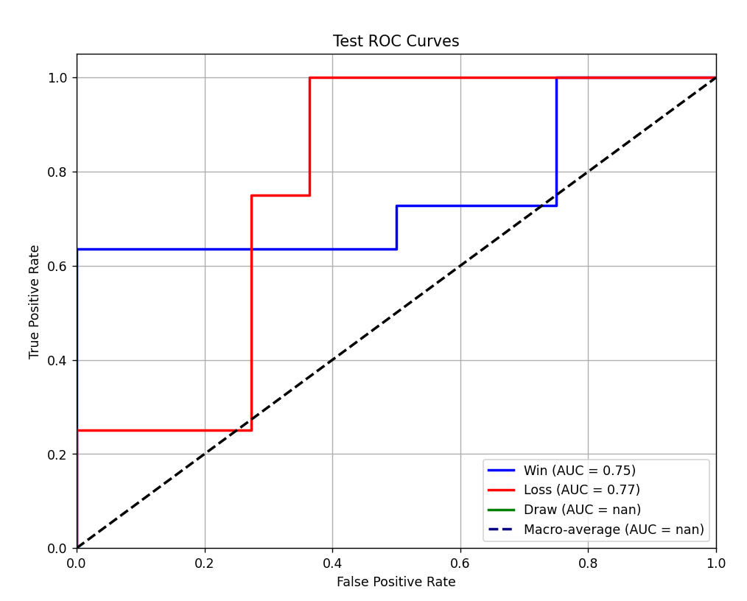

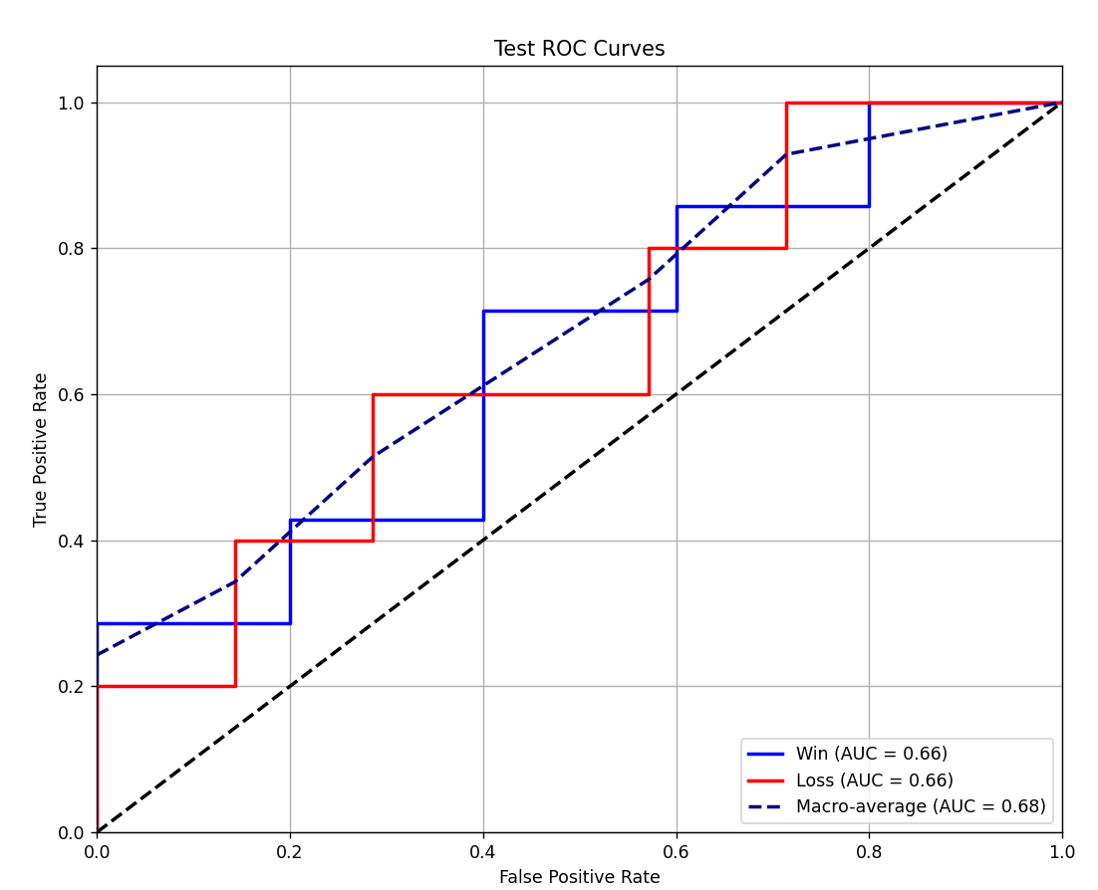
 | LightGBM |  | 清洗+ 胜率加权 |  | SY清洗加权训练集 |  | SY清洗测试集

